Detail
ディレクトリの構成（Directory structure）

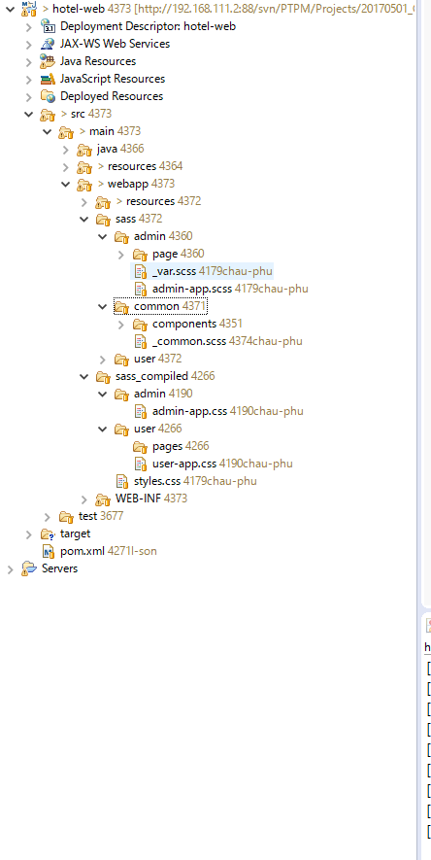

Sass stylesheet

Sass stylesheet

Maven configuration

Maven configuration

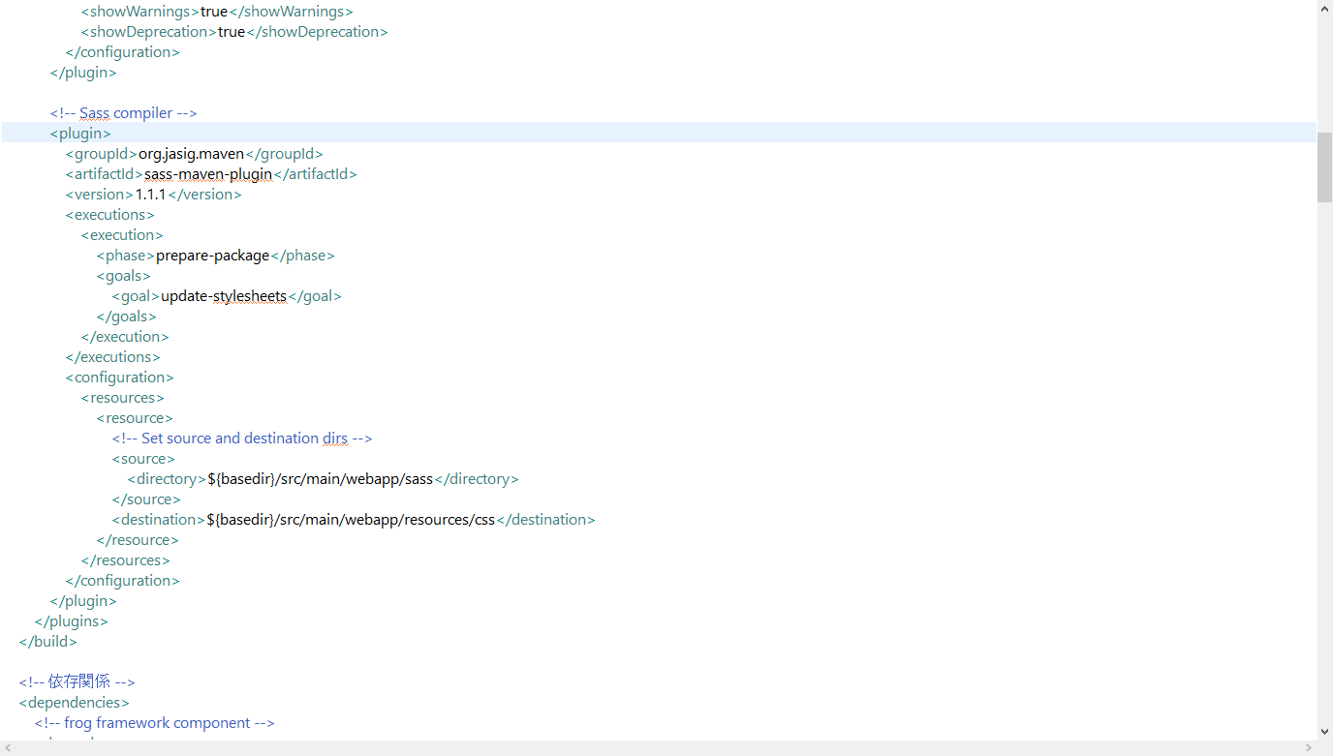

scssの配置場所を指定する
Chỉ đến thư mục sass

cssの配置場所を指定する
Chỉ đến thư mục cần lưu css

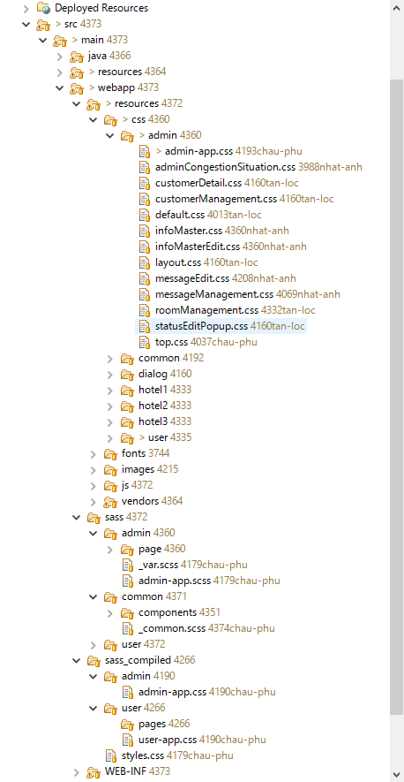

生成実行後、作成できたcssファイルがここ配置されて、フォルダーに配置している.scssファイルと同階層となる。
Sau khi build ra được file css sẽ ở đây.
Cùng cấp với thư mục .scss

名前を付ける際の注意事項
Lưu ý cách đặt tên:

 | 生成後の作成されるファイルは1つ個別で作りたかったら、名前に”_”を付けない必要があります。
 | Nếu muốn build thành 1 file riêng lẻ thì đặt tên ko có dấu gạch dưới "_"

 | 例えば | admin-app.scss

 | 生成後の作成されるファイルは他のところにインポートしたかったら、名前に”_”を付ける必要があります。
 | Nếu chỉ là thành phần để import vào cái lớn (chung) thì đặt có dấu gạch dưới "_"

 | 例えば | _cleaner.scss
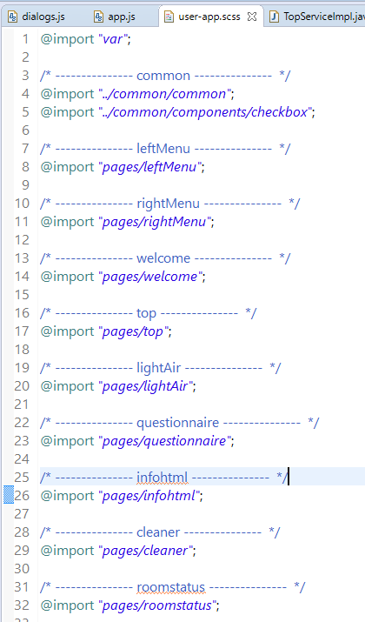

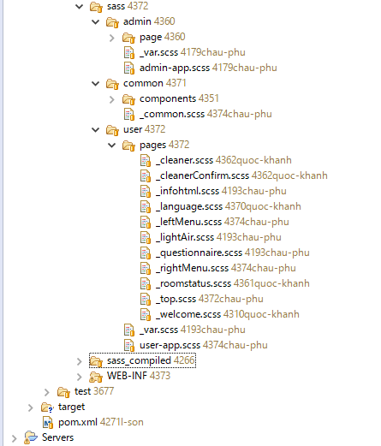

sass watcherを実行するため、maven buildを作ります
Run sass watcher(Tạo ra maven để chạy cái này)
作成方法

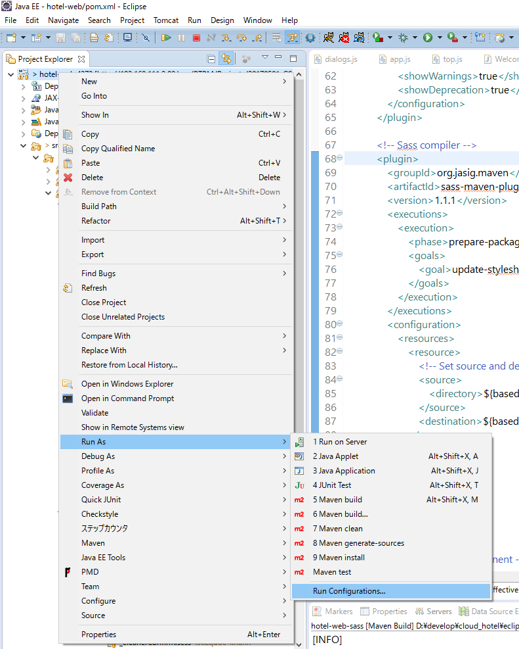

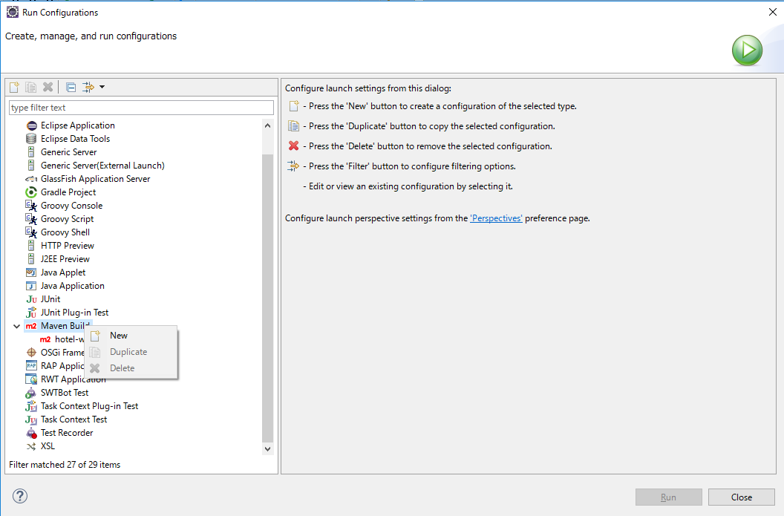

Right click -> New

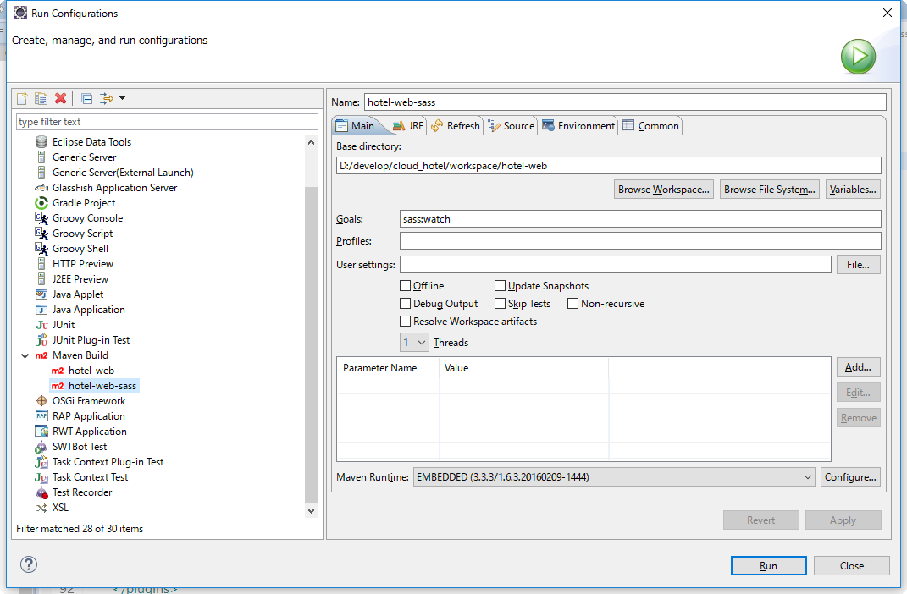
projectの配置場所（workspace）を指定する
Trỏ tới workspace của project có chứa file pom.xml

RUNボタンを押下した後、以下のログが出力される。
Sau khi bấm Run nó sẽ xuất log ra như thế này

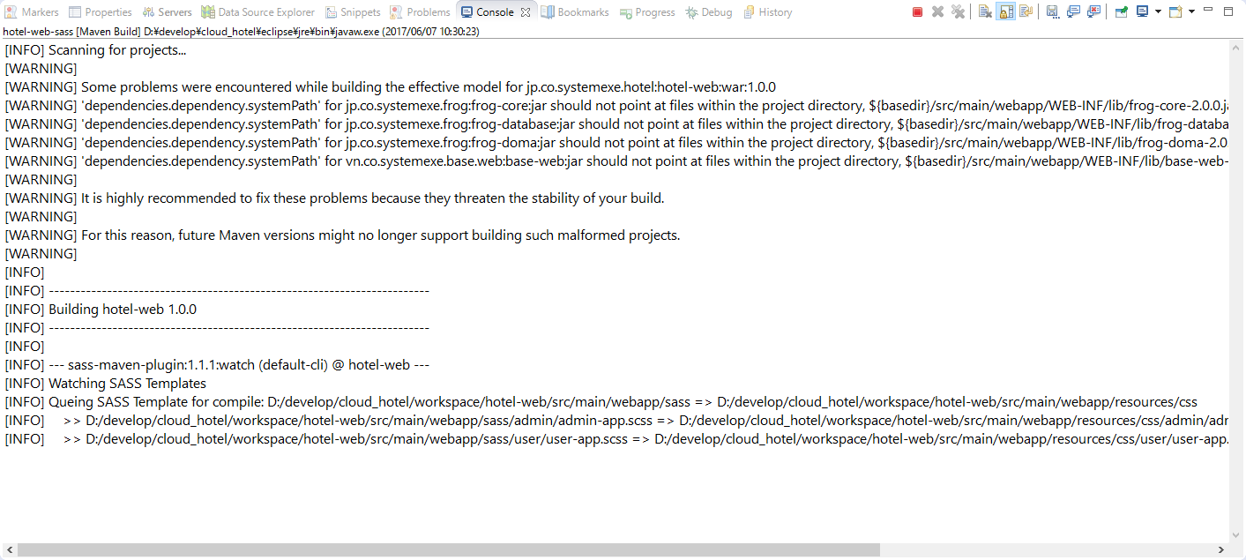

Webサイト参照
Link tham khảo: |  |  | http://cleancodejava.com/auto-compile-sass-stylesheets-with-maven/

